项目成本表
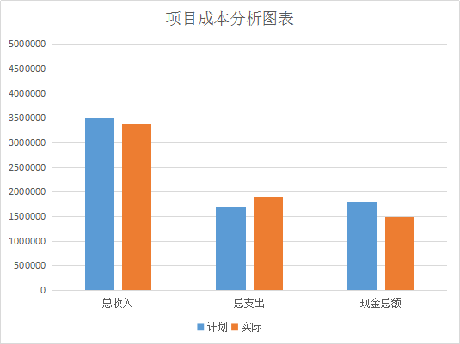
项目 | 计划 | 实际 | 差额
一、现金流量
总收入
总支出
现金总额
二、收入
收入1（实际收入名称、可选填）
收入2（实际收入名称、可选填）
其它收入
总收入
三、支出
支出1（实际支出名称、可选填）
支出2（实际支出名称、可选填）
其他支出
总支出

